月度账务表
日期 | 收入 |  |  |  |  |  |  |  |  |  |  |  |  |  |  |  |  |  |  | 支出
 | 微众 |  |  | 广发 |  |  | 蚂蚁 |  |  | 场内 |  |  |  |  |  | 会 | coin | 月度总资产 | 月度总收益 | 固定开销 |  | 其他
 | A | I | R | A | I | R | A | I | R | A | I |  |  |  | R | A |  |  |  | 住 | 衣食行
 |  |  |  |  |  |  |  |  |  |  | 场内ETF | 股票 | 可转债 | I总
Nov-21 | 129832 | 300 | 根据月报 | 29000 | 700 |  | 35000 | 700 |  | 123 | 2100 | 1200 | 1 | 3301 | 2100 | 6000 | 11344.06 | 204155 | #REF! | \
Dec-21 | 129833 | 120 |  | 2100 | 123 |  | 120 | 1230 |  | 2100 | 120 | 123 |  |  | 120 | 8000 | 12259.66 | 142393 | #REF! | #REF!

月末资产图
 | 微众 | 广发 | 蚂蚁 |  |  |  | 会 | 月度总资产
Nov-21 | 129832 | 29000 | 35000 | 123 | 2100 | 2100 | 6000 | 204155
Dec-21 | 129833 | 2100 | 120 | 2100 | 120 | 120 | 8000 | 142393

月度收益图
 | 微众 | 广发 | 蚂蚁 |  |  |  | 月度总收益
Nov-21 | 300 | 700 | 700 | 1 | 1200 | 1 | 0
Dec-21 | 120 | 123 | 1230 |  | 123 |  | 0

2021会
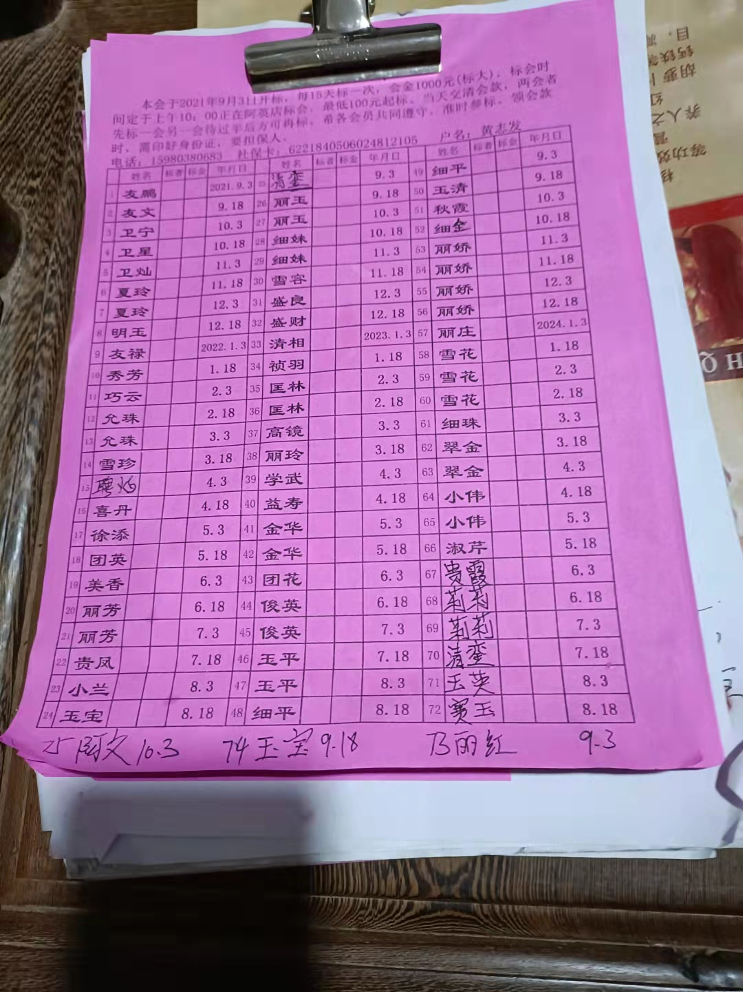
date | base | income
2021-09-03 | -1000 | 200
2021-09-18 | -1000 | 210
2021-10-03 | -1000 | 230
2021-10-18 | -1000 | 250
2021-11-03 | -1000 | 260
2021-11-18 | -1000 | 300
2021-12-01 | 7450 | 1450 | XIRR: | 349.62%

2024-10-03 | 结束

